상품제안서
송월 프리미엄 디퓨저세트 (호텔 톤40 1매 + 코코도르 200ml 1개) | 상품코드: F24602

 |  |  |  |  |  |  | 02-412-0044 | www.easy1.co.kr
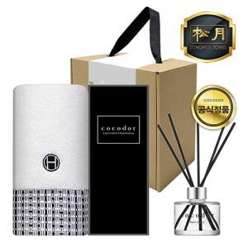

【상세/제작정보】

【인쇄/포장옵션】 | 실크, 자수 / 포장불가능

【공급단가】 | 수량 | 50~ | 100~ | 500~ | 1,000~ | 2,000~
*VAT별도 | 단가 | 13,900원 | 13,390원 | 12,870원 | 12,360원 | 12,050원

【상품 URL】 | https://dev.easy1.co.kr:443/src/goods_detail.php?gdno=24602

